Login
Basic design |  |  |  |  | System | Hệ thống cho thuê xe | function | Đăng Nhập | Create by | NT Hiếu | date | Create | 2023-10-04 | acceptor
 |  |  |  |  | Process. Name | Login |  |  |  |  |  | Update

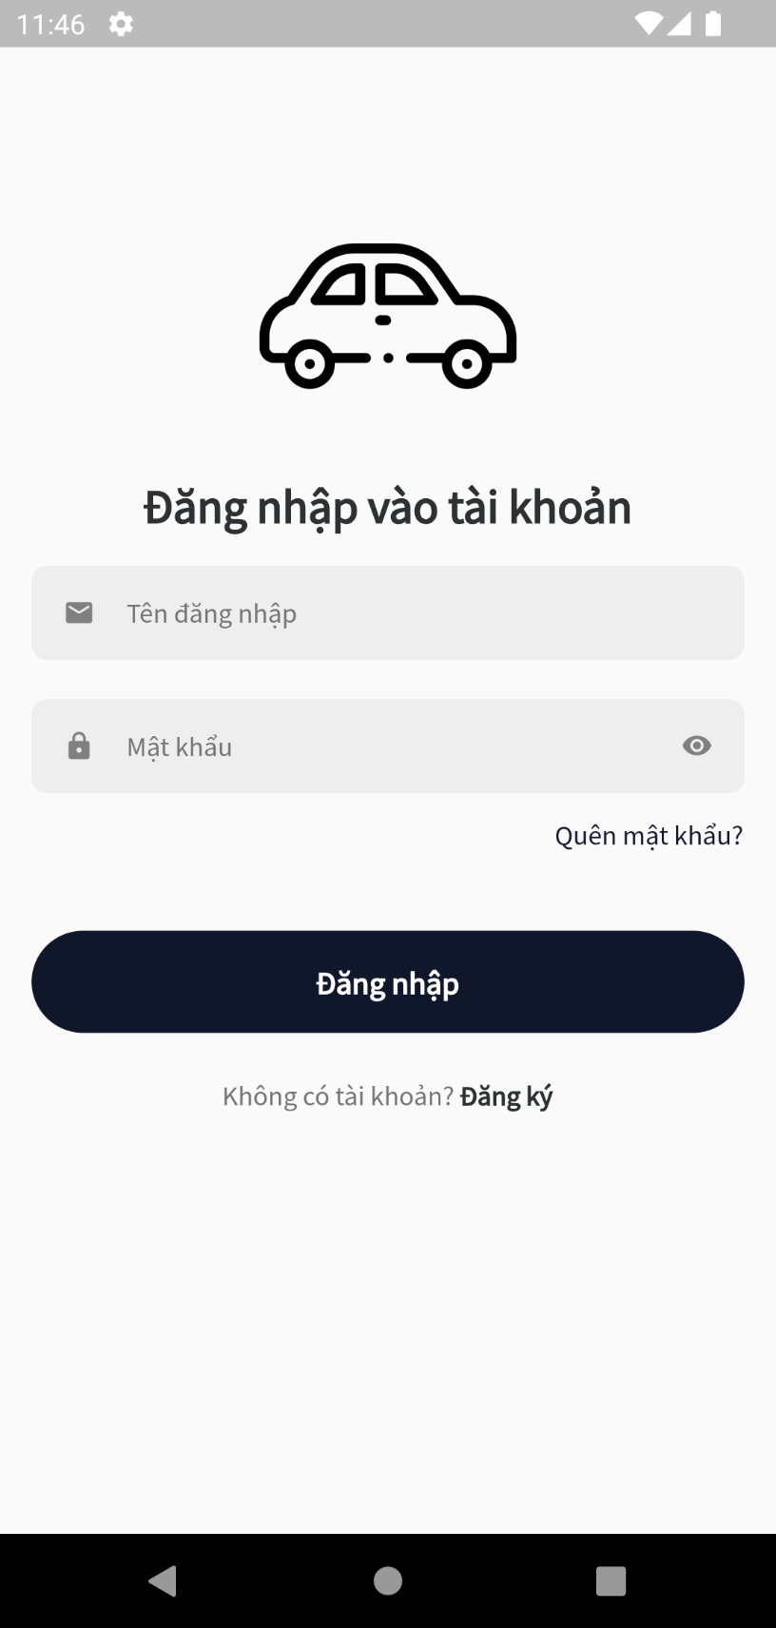
 |  |  |  |  |  |  |  | *Hình ảnh giao diện
 | ＊Mô tả chức năng
 |  | - Dùng để user đăng nhập với ứng dụng
 |  | - Người dùng nhập đầy đủ tên đăng nhập và mật khẩu để đăng nhập
 |  | - Khi nhấn button Đăng nhập, hệ thống sẽ kiểm tra tên đăng nhập và mật khẩu người dùng nhập vào,
 |  |  | sau đó sẽ kiểm tra xem tài khoản đã tồn tại trên hệ thống hay chưa
 |  |  | + Nếu có lỗi thì thông báo lỗi tại màn hình này.
 |  |  | + Nếu không có lỗi, đăng nhập thành công sẽ chuyển sang màn hình chính
 |  |  |  | A

Vùng nhập tên đăng nhập

Vùng nhập mật khẩu

Nút chuyển màn hình quên mật khẩu

Nút đăng nhập

Nút chuyến đến màn hình đăng ký

Sign up
Basic design |  |  |  | System | Hệ thống cho thuê xe | function | Đăng kí | Create by | NT Hiếu | date | Create | 2023-10-04 | acceptor
 |  |  |  | Process. Name | Sign up |  |  |  |  |  | Update

 |  |  |  |  |  |  | *Hình ảnh giao diện
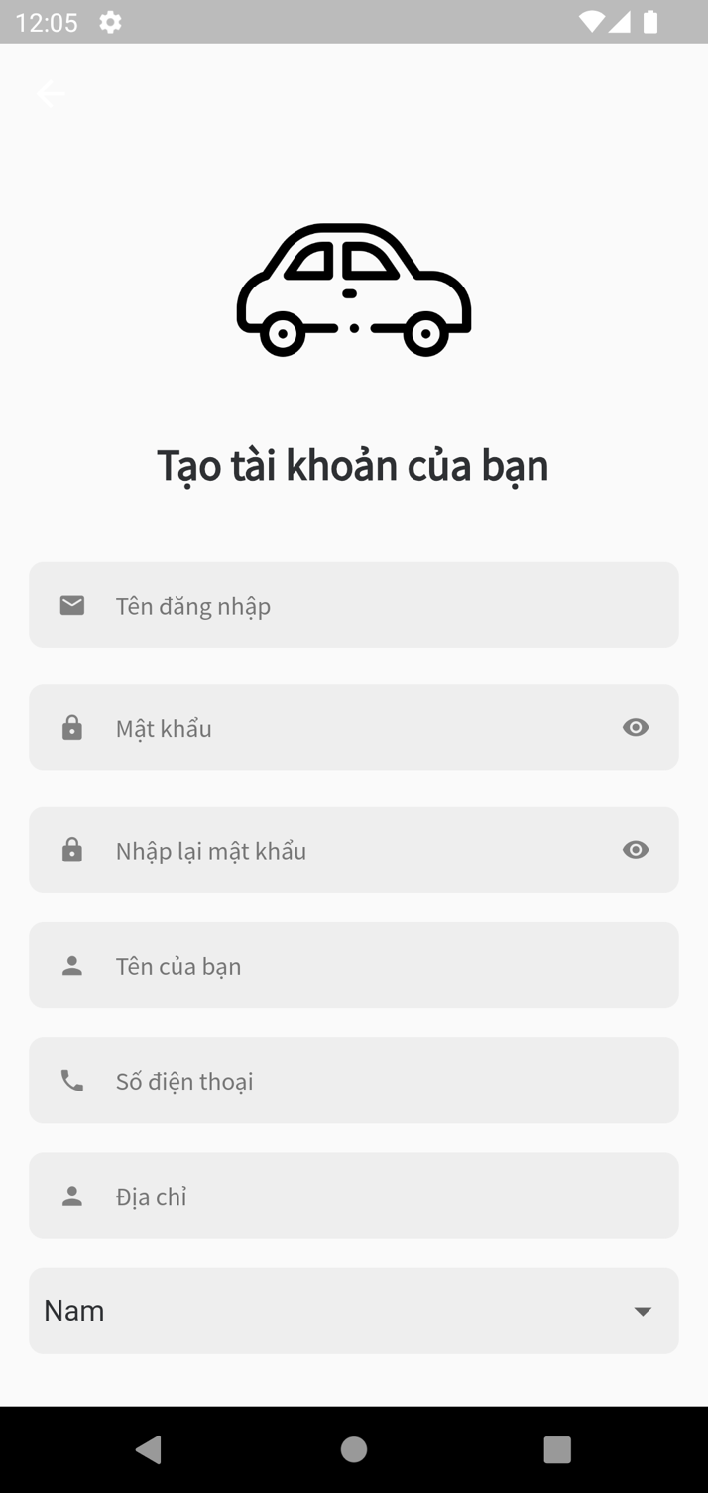
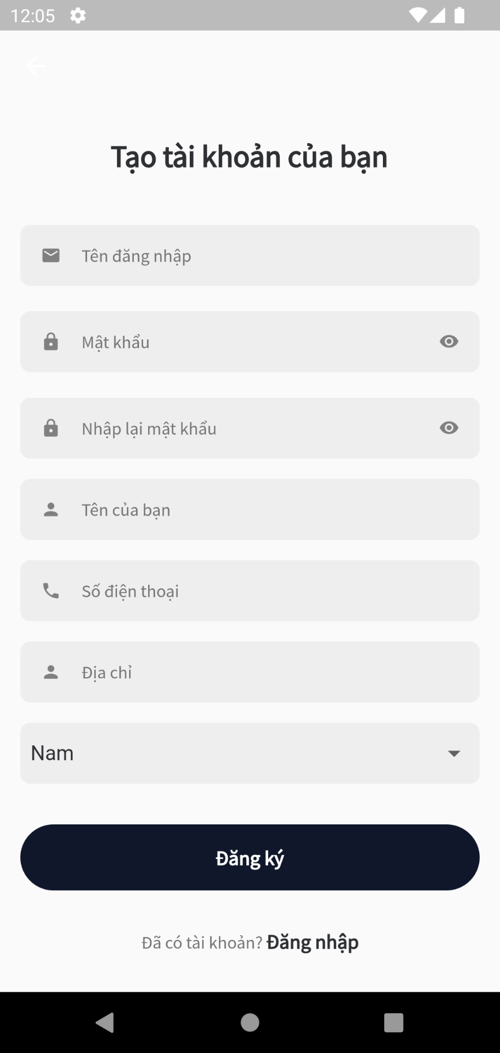

Vùng nhập tên đăng nhập
Vùng nhập

Vùng nhập mật khẩu

Vùng nhập lại mật khẩu

Vùng nhập tên tên

Vùng nhập số điện thoại

Vùng nhập địa chỉ

Nút đăng ký
Vùng chọn giới tính
 | ＊Mô tả chức năng
 |  | - Dùng để user đăng kí với ứng dụng
 |  | - Kiểm tra các lỗi cơ bản:
 |  |  | + Không điền đầy đủ thông tin (Tất cả các fields phải được nhập đầy đủ)
 |  |  | + Mật khẩu và nhập lại mật khẩu không trùng nhau
 |  | - Khi nhấn button Đăng kí, hệ thống bắt đầu xử lí, kiểm tra lỗi người dùng nhập, kiểm tra lỗi đăng kí tài khoản.
 |  |  | + Nếu có lỗi thì thông báo lỗi tại màn hình này.
 |  |  | + Nếu không có lỗi, thông báo đăng nhập thành công, ghi nhớ đăng nhập và chuyển sang màn hình chính
Nút chuyển đến màn hình đăng nhập
 |  | - Khi nhấn button Đăng nhập, quay về màn hình đăng nhập

Home
Basic design |  |  |  | System | Hệ thống cho thuê xe | function | Trang chủ | Create by | NT Hiếu | date | Create | 2023-10-04 | acceptor
 |  |  |  | Process. Name | Home |  |  |  |  |  | Update

Khu vực thông tin
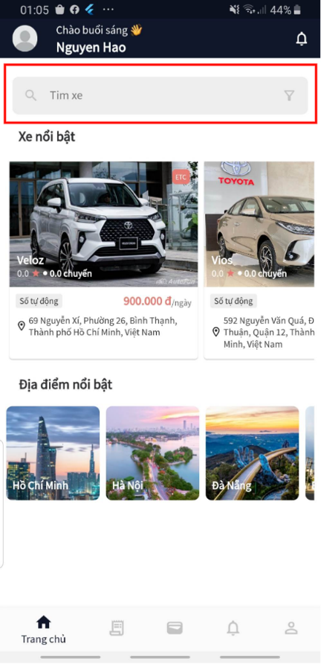
 |  |  |  |  |  |  |  |  | *Hình ảnh giao diện
 | ＊Mô tả chức năng
 |  | - Đây là màn hình đâu tiên khi người dùng vào ứng dụng
 |  | - Khu vực điều hướng gồm 5 nút, khi người dùng chọn vào nút nào thì điều hướng tới màn hình tương ứng
 |  |  | + Nút Trang chủ
Khu vực tìm kiếm
 |  |  | + Nút Hoạt động
 |  |  | + Nút Ví
 |  |  | + Nút Thông báo
 |  |  | + Nút Hồ sơ
 |  | - Khu vực tìm kiếm: chuyến tới màn hình tìm kiếm
Khu vực xe nổi bật
 |  | - Khu vực xe nổi bật: gồm những thẻ chưa nội dung là là nổi bật
 |  | - Khu vực địa điểm nổi bật: gồm những nút hiển thị thông tin địa điểm. Khi người dùng chọn nút thì điều hướng tới màn hình tìm kiếm theo địa điểm
 |  | - Khu vực thông tin: hiển thị thông tin của người dùng hiện tại

Khu vực địa điếm nổi bật

Khu vực điều hướng

Search car
Basic design |  |  |  | System | Hệ thống cho thuê xe | function | Tìm xe | Create by | NT Hiếu | date | Create | 2023-10-04 | acceptor
 |  |  |  | Process. Name | Search car |  |  |  |  |  | Update

Nút trở lại màn hình trước
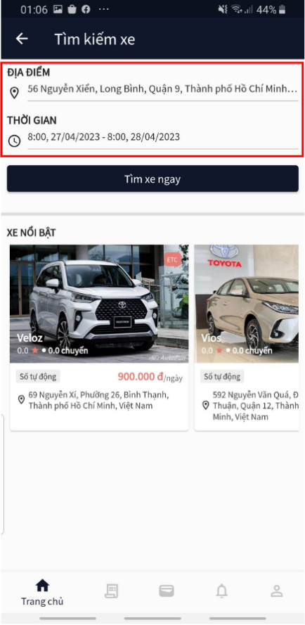
 |  |  |  |  |  |  |  |  | *Hình ảnh giao diện
 | ＊Mô tả chức năng
 |  | - Đây là màn hình tìm kiếm xe
 |  | - Khu vực điều hướng gồm 5 nút, khi người dùng chọn vào nút nào thì điều hướng tới màn hình tương ứng
 |  |  | + Nút Trang chủ
Vùng nhập
 |  |  | + Nút Hoạt động
 |  |  | + Nút Ví
Nút tìm xe
 |  |  | + Nút Thông báo
 |  |  | + Nút Hồ sơ
 |  | - Khu vực xe nổi bật: gồm những thẻ chưa nội dung là là nổi bật
 |  | - Vùng nhập
 |  |  | + Vùng nhập địa điểm: Chọn địa điểm tìm xe
 |  |  | + Vùng nhập thời gian: chuyến tới màn hình chọn thời gian
 |  | - Nút trở lại màn hình trước: quay về màn hình trước đó
Khu vực xe nổi bật

Khu vực điều hướng

Car registration
Basic design |  |  |  | System | Hệ thống cho thuê xe | function | Đăng ký xe |  | Create by | NT Hiếu | date | Create | 2023-10-04 | acceptor
 |  |  |  | Process. Name | Car registration |  |  |  |  |  |  | Update

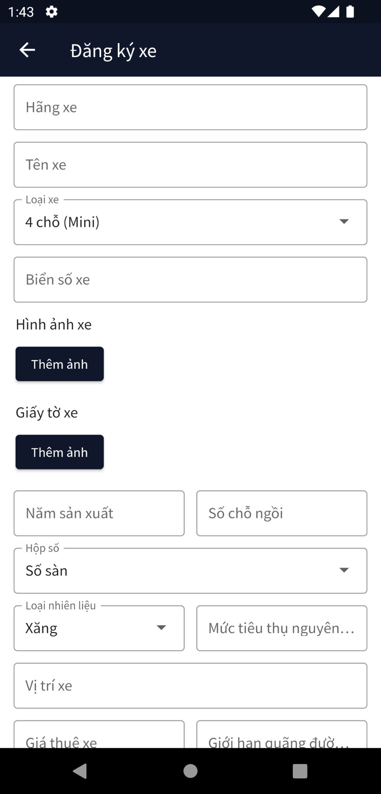
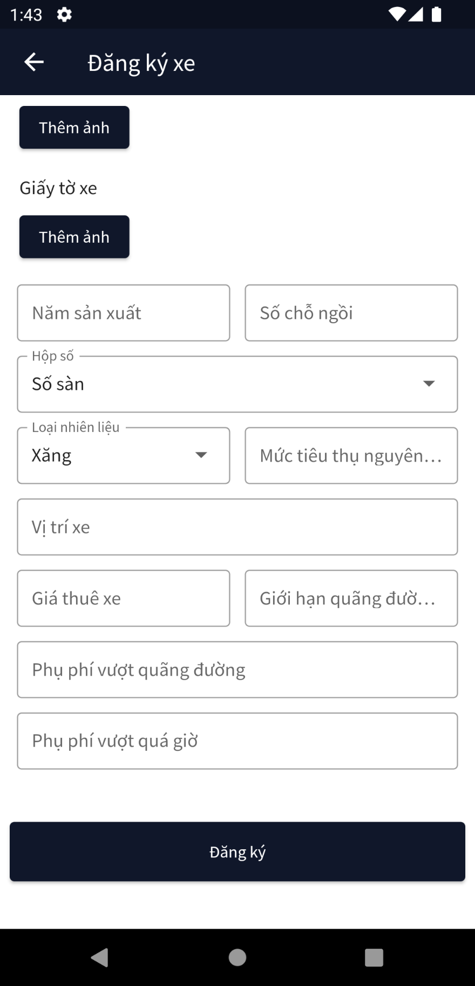
 |  |  |  |  |  |  |  | *Hình ảnh giao diện
 | ＊Mô tả chức năng
 |  | - Đây là màn hình đăng ký xe
Vùng nhập hãng xe
 |  | - Dùng để chủ xe đăng ký xe lên hệ thống
 |  | - Kiểm tra các lỗi cơ bản:
Vùng nhập tên xe
 |  |  | + Biển số xe phải đúng định dạng
 |  |  | + Năm sản xuất, số chỗ ngồi phải là số
 |  | - Khi nhấn nút đăng ký,thệ thống kiểm tra xem nội dung đã hợp lệ chưa.
Vùng chọn loại xe
 |  |  | + Nếu chưa hợp lệ, hiển thị thông báo lỗi
 |  |  | + Nếu hợp lệ, báo tạo thành công và chuyển màn hình tới hàn hình chi tiết đơn đăng kí xe
Vùng nhập biển số xe

Vùng nhập giới hạn quãng đường

Nút thêm hình ảnh cho xe
Vùng nhập giá thê xe

Nút thêm giấy tờ xe
Vùng nhập chỗ ngồi

Vùng nhập mức tiêu thụ nguyên liệu
Vùng nhập năm sản xuất

Vùng chọn hộp số
Vùng nhập phụ phí

Vùng chọn chọn loại nguyên liệu

Vùng nhập vị trí xe
Nút đăng kí

Đăng nhập
Bacsic design |  | System | Cho thuê xe | Function | Đăng nhập | Create by | PM Tuấn Anh | Date | Create | 2022-01-10 | Acceptor
 |  | Process.name | Đăng nhập |  |  |  |  |  | Update | 2023-01-10

 | *Hình ảnh giao diện
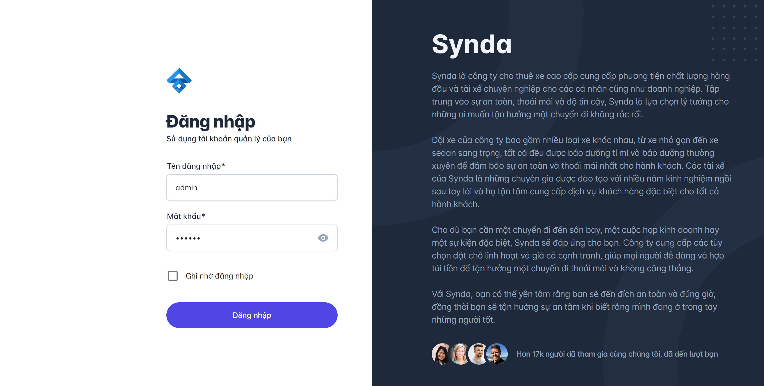

Vùng nhập username

Vùng nhập Password

Vùng giới thiệu App

Nút chuyển ghi nhớ đăng nhập
Nút Đăng nhập

 | *Mô tả chức năng

 | - Dùng để admin và manager đăng nhập với ứng dụng
 | - Người dùng nhập đầy đủ username và password để đăng nhập
 | - Khi nhấn button Đăng nhập, hệ thống sẽ kiểm tra email và password người dùng nhập vào, sau đó sẽ kiểm tra tài khoản đã tồn tại trong hệ thống hay chưa?
 |  | + Nếu có lỗi thì thông báo lỗi tại màn hình này.
 |  | + Nếu không có lỗi, đăng nhập thành công sẽ chuyển sang màn hình chính

QLxe
Bacsic design |  | System | Cho thuê xe | Function | Manager quản lý xe | Create by | PMT Anh | Date | Create | 2022-01-10 | Acceptor
 |  | Process.name | Quản lý xe |  |  |  |  |  | Update | 2023-01-10

Khu vực tìm kiếm
 | *Hình ảnh Trang quản lý xe

Nội dung tương ứng

 | *Mô tả chức năng:
 | - Đây là màn hình quản lý xe của Manager
 | - Quản lý xem thông tin, trạng thái của xe

QLĐĐKxe
Bacsic design |  | System | Cho thuê xe | Function | Manager ql phiếu đk xe | Create by | PMT Anh | Date | Create | 2022-01-10 | Acceptor
 |  | Process.name | Phiếu đk xe |  |  |  |  |  | Update | 2023-01-10

 | *Hình ảnh giao diện
Vùng tìm kiếm

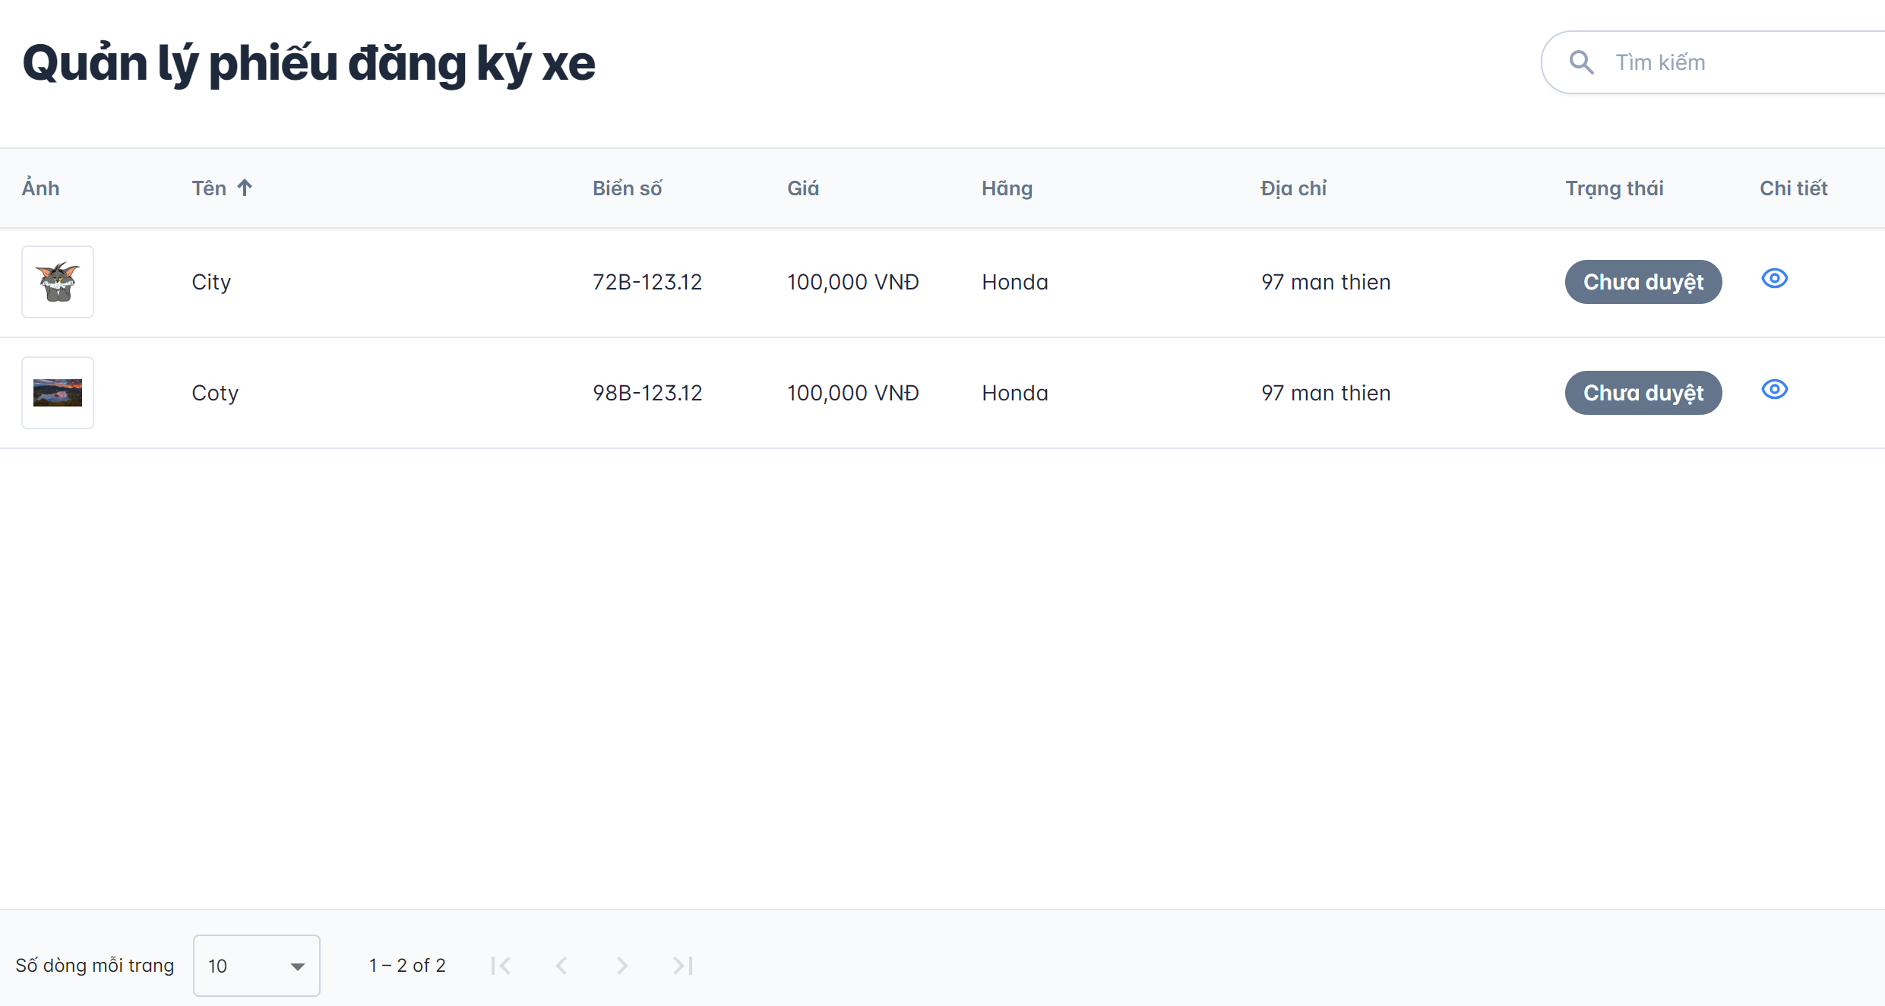

Button xem chi tiết

Nội dung tương ứng

 | *Mô tả chức năng
 | - Đây là màn hình quản lý Phiếu đăng ký xe của Quản lý
 | - Quản lý xem thông tin, trạng thái của Đơn đăng ký xe

TTCTxe
Bacsic design |  | System | Cho thuê xe | Function | Người dùng xem ttct của xe | Create by | PMT Anh | Date | Create | 2022-01-10 | Acceptor
 |  | Process.name | Thông tin chi tiết xe |  |  |  |  |  | Update | 2023-01-10

 | *Hình ảnh giao diện

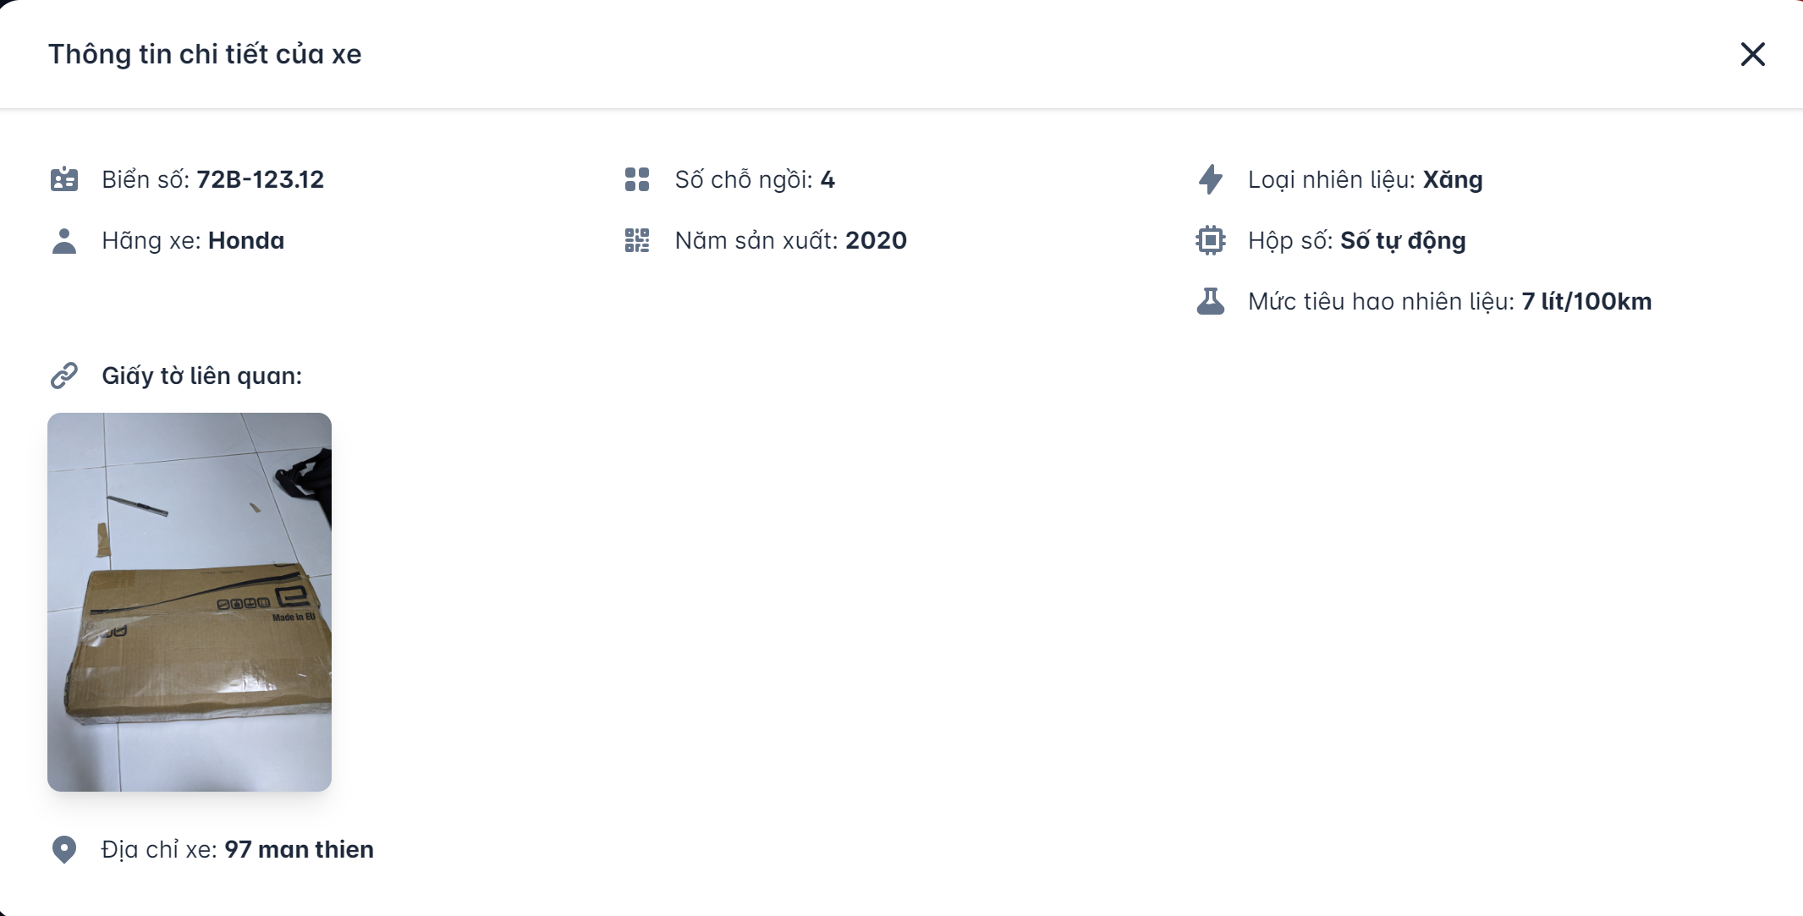

 | *Mô tả chức năng
 | - Hiển thị thông tin chi tiết của xe

QLDxe
Bacsic design |  | System | Cho thuê xe | Function | Manager quản lý các dòng xe | Create by | PMT Anh | Date | Create | 2022-01-10 | Acceptor
 |  | Process.name | QL dòng xe |  |  |  |  |  | Update | 2023-01-10
Khuc vực tìm kiếm
 | *Hình ảnh giao diện

Button thêm
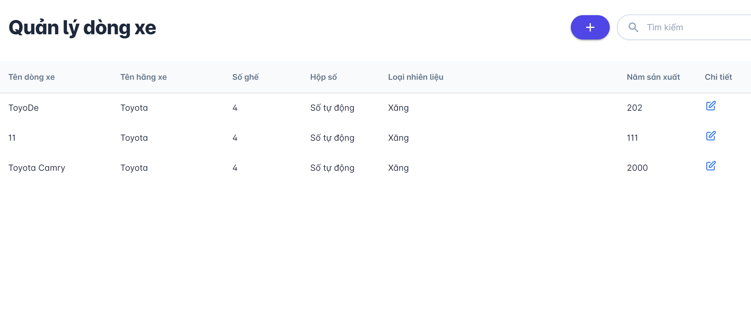

Button xem chi tiết

Nội dung tương ứng

 | *Mô tả chức năng:
 | - Xem thông tin chi tiết của các dòng xe
 | - Trên hình này có 2 chức năng xem chi tiết và tạo dòng xe

CNDxe
Bacsic design |  | System | Cho thuê xe | Function | Xem chi tiết các dòng xe | Create by | PMT Anh | Date | Create | 2022-01-10 | Acceptor
 |  | Process.name | CT dòng xe |  |  |  |  |  | Update | 2023-01-10

 | *Hình ảnh giao diện

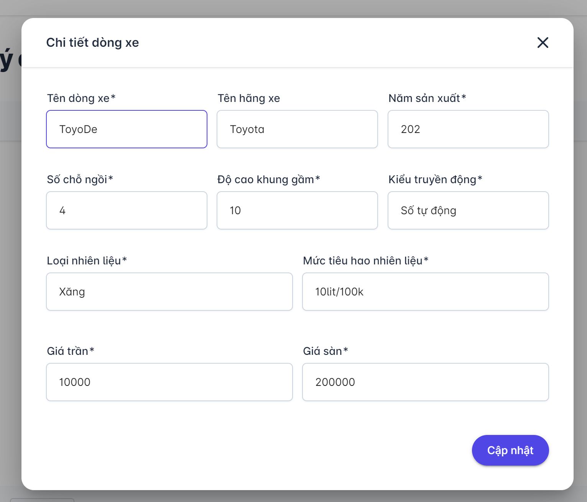
Vùng nhập thông tin

Button cập nhật

 | *Mô tả chức năng
 | - Nhập và chỉnh sửa thông tin chi tiết của dòng xe
 | - Trên hình có chức căng cập nhật thông tin dòng xe

TaoDxe
Bacsic design |  | System | Cho thuê xe | Function | Manager tạo các dòng xe mới | Create by | PMT Anh | Date | Create | 2022-01-10 | Acceptor
 |  | Process.name | Tạo dòng xe |  |  |  |  |  | Update | 2023-01-10

 | *Hình ảnh giao diện

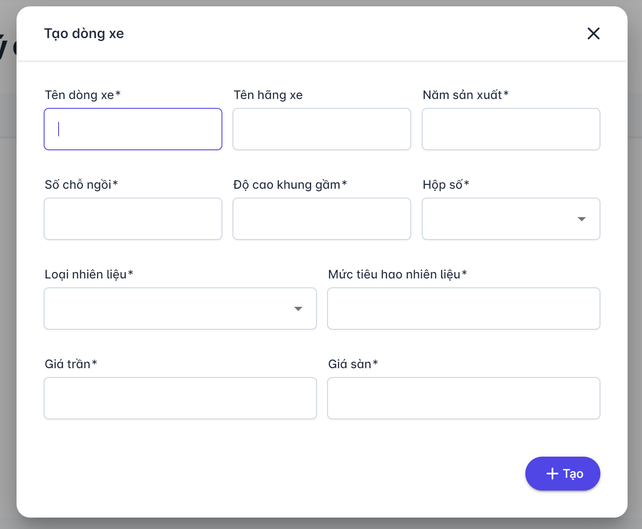
Vùng nhập thông tin

Button tạo

 | *Mô tả chức năng
 | - Quản lý nhập đẩy đủ thông tin chi tiết
 | - Trên hình có chức năng tạo dòng xe

TaoNxe
Bacsic design |  | System | Cho thuê xe | Function | Manager | Create by | PMT Anh | Date | Create | 2022-01-10 | Acceptor
 |  | Process.name | Tạo nhà xe |  |  |  |  |  | Update | 2023-01-10

 | *Hình ảnh giao diện

Vùng nhập thông tin
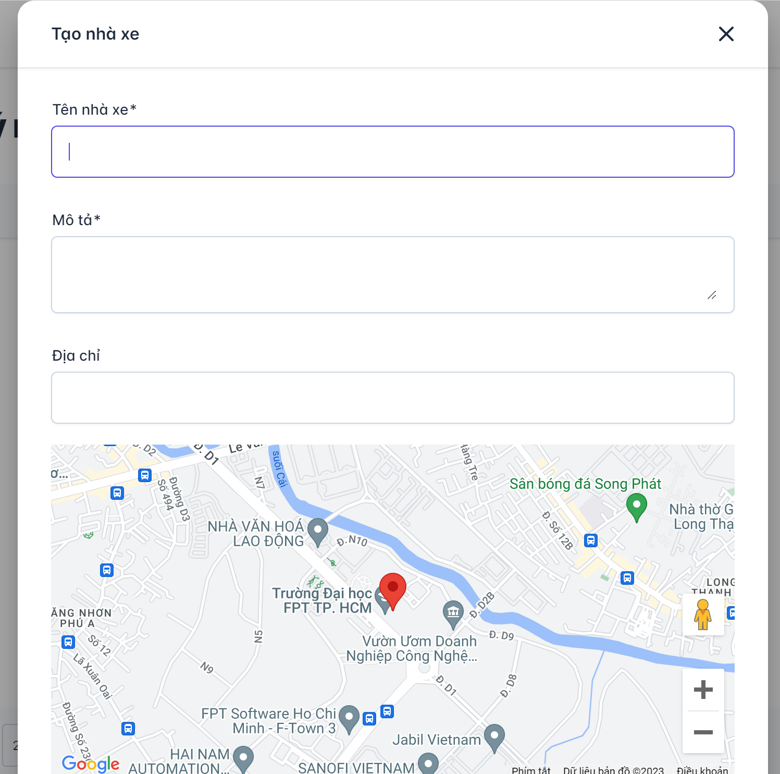

 | *Mô tả chức năng
 | - Nhập thông tin nhà xe
 | - Tạo nhà xe mới

ĐKxeCty
Bacsic design |  | System | Cho thuê xe | Function | Manager đk xe cho các công ty | Create by | PMT Anh | Date | Create | 2022-01-10 | Acceptor
 |  | Process.name | Đk xe cty |  |  |  |  |  | Update | 2023-01-10

 | *Hình ảnh giao diện

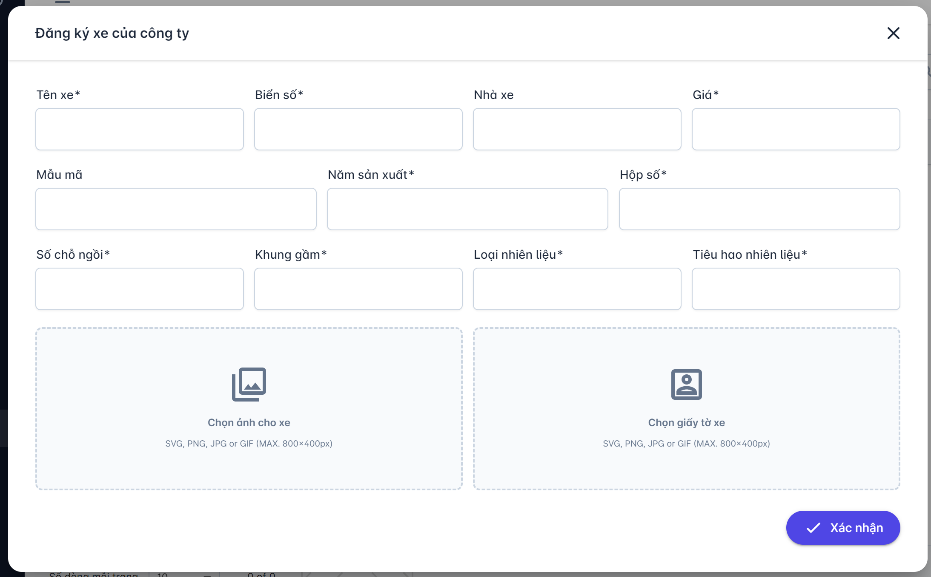
Vùng nhập thông tin

Button xác nhận

 | *Mô tả chức năng
 | - Nhập thông tin chi tiết xe theo công ty
 | - Trên hình ảnh có chức năng xác nhận đăng ký xe

QLĐH
Bacsic design |  | System | Cho thuê xe | Function | Manager quản lý các đơn đặt xe | Create by | PMT Anh | Date | Create | 2022-01-10 | Acceptor
 |  | Process.name | QL đơn hàng |  |  |  |  |  | Update | 2023-01-10
 | *Hình ảnh giao diện
Vùng tìm kiếm
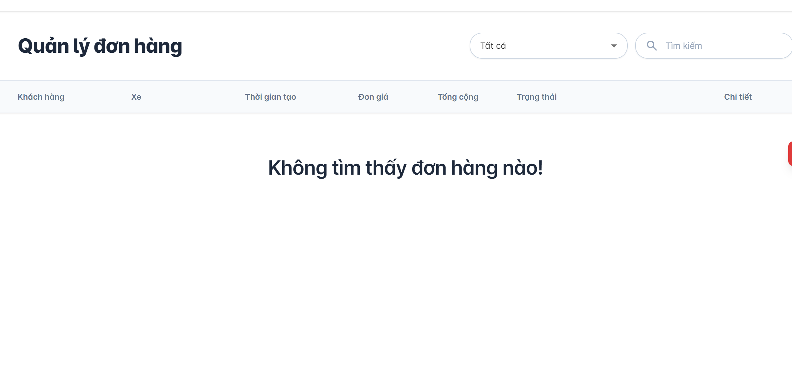

Nội dung tương ứng

 | *Mô tả chức năng:
 | - Xem thông tin chi tiết danh sách đơn hàng
 | - Trên giao diện có chức năng tìm kiếm theo tên

QLTKQL
Bacsic design |  | System | Cho thuê xe | Function | Admin quản lý tài quản của các quản lý | Create by | PMT Anh | Date | Create | 2022-01-10 | Acceptor
 |  | Process.name | QL TK quản lý |  |  |  |  |  | Update | 2023-01-10

 | *Hình ảnh giao diện
nút thêm
Vùng tìm kiếm
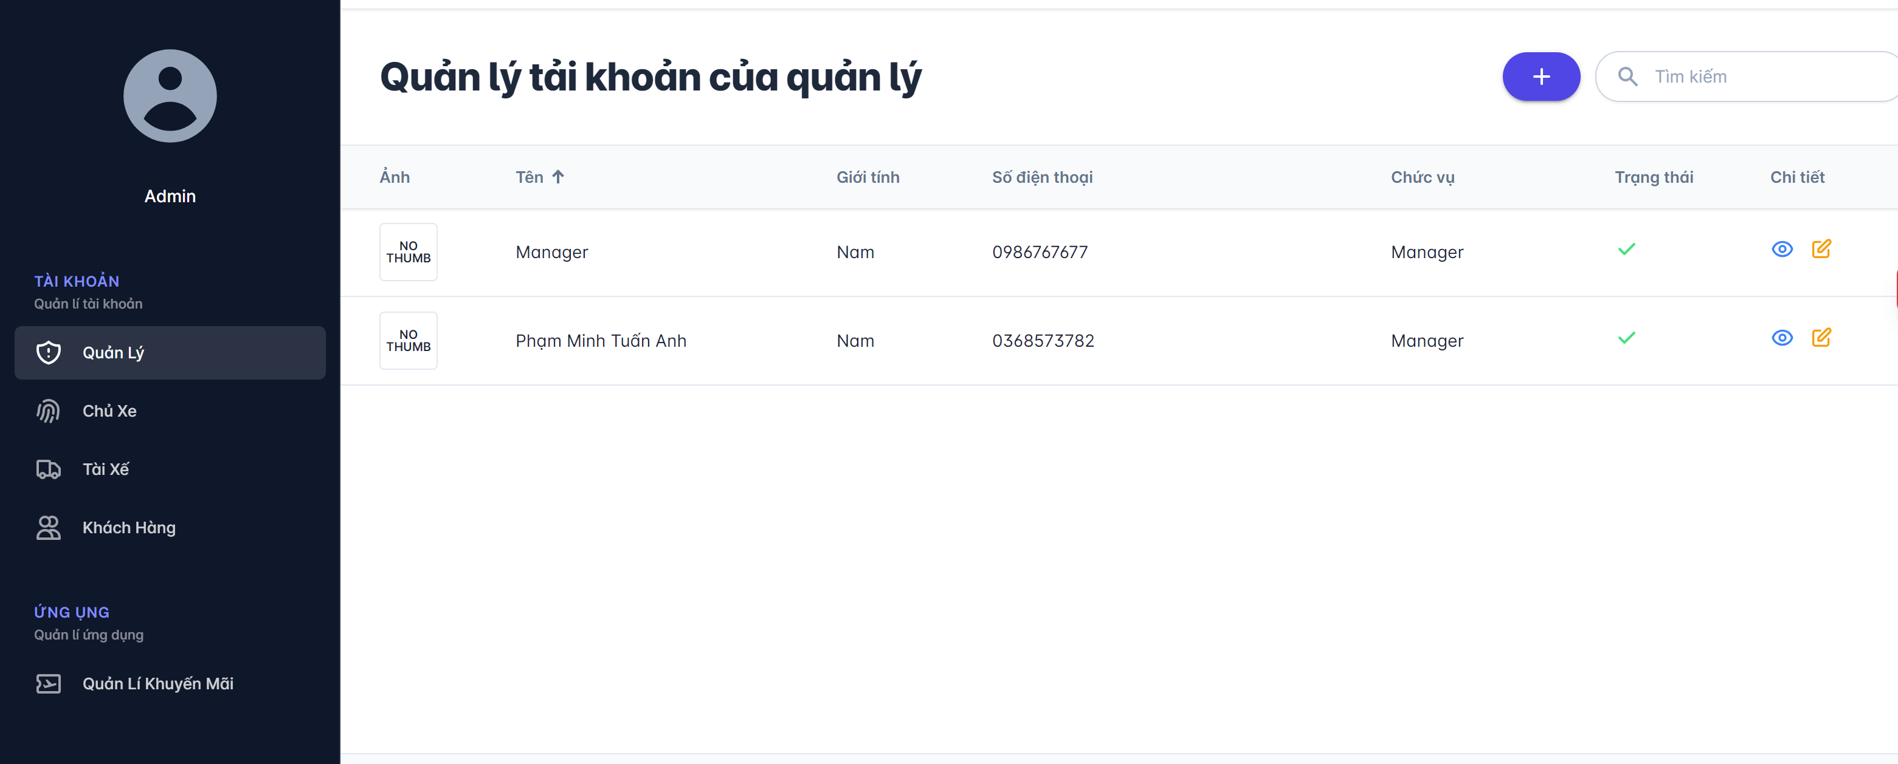
Vùng chọn màn hình

Button xem

Button chỉnh sửa

Vùng nội dung thông tin

 | *Mô tả chức năng:
 | - Quản lý tài khoản quản lý
 | - Trên hình có các chức năng thêm tìm, chỉnh sửa tài khoản của quản lý

TaoTKQL
Bacsic design |  | System | Cho thuê xe | Function | Admin tạo tài khoản mới cho quản lý | Create by | PMT Anh | Date | Create | 2022-01-10 | Acceptor
 |  | Process.name | Tạo TK Manager |  |  |  |  |  | Update | 2023-01-10

 | *Hình ảnh giao diện

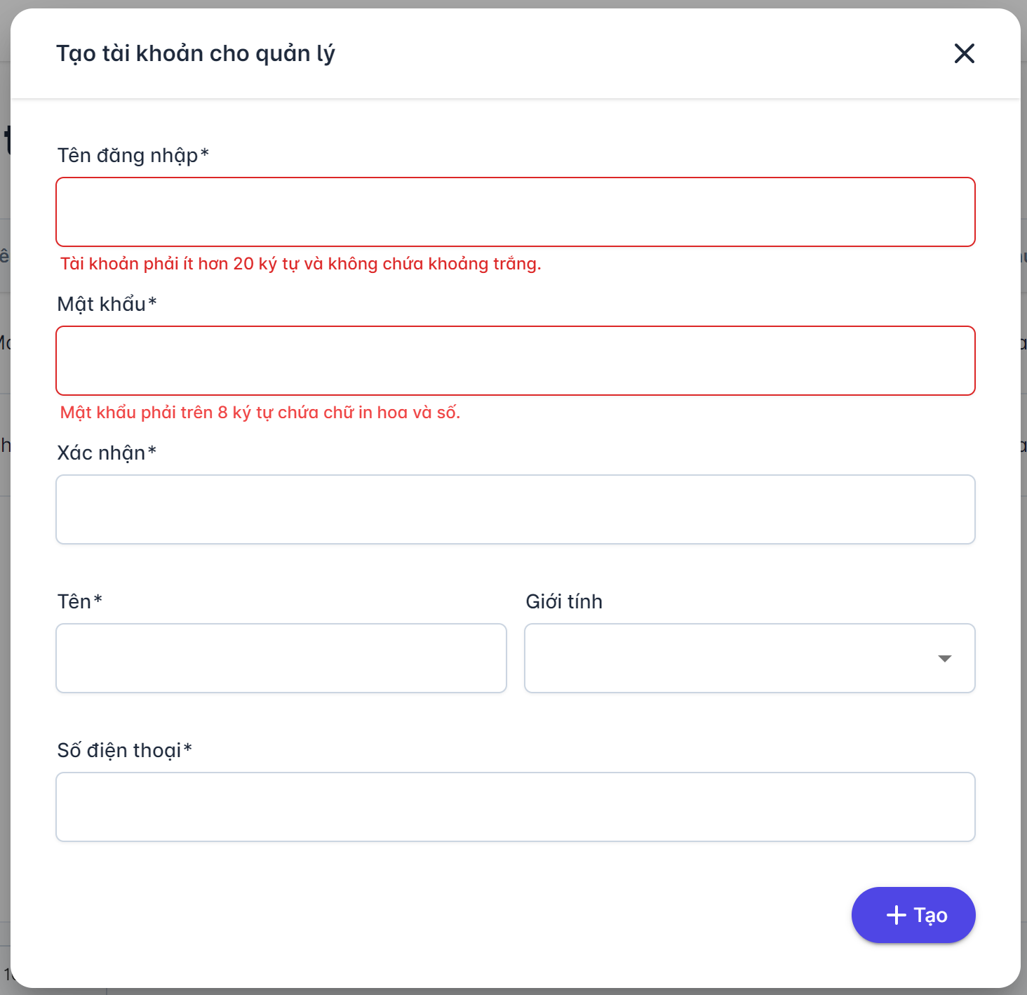

Vùng nhập thông tin

Nút tạo TK

 | *Mô tả chức năng:
 | - Nhập thông tin tài khoản của quản lý
 | - Chức năng tạo.

QLTKCxe
Bacsic design |  | System | Cho thuê xe | Function | Admin quản lý tài khoản của các chủ xe | Create by | PMT Anh | Date | Create | 2022-01-10 | Acceptor
 |  | Process.name | QL TK chủ xe |  |  |  |  |  | Update | 2023-01-10

 | *Hình ảnh giao diện

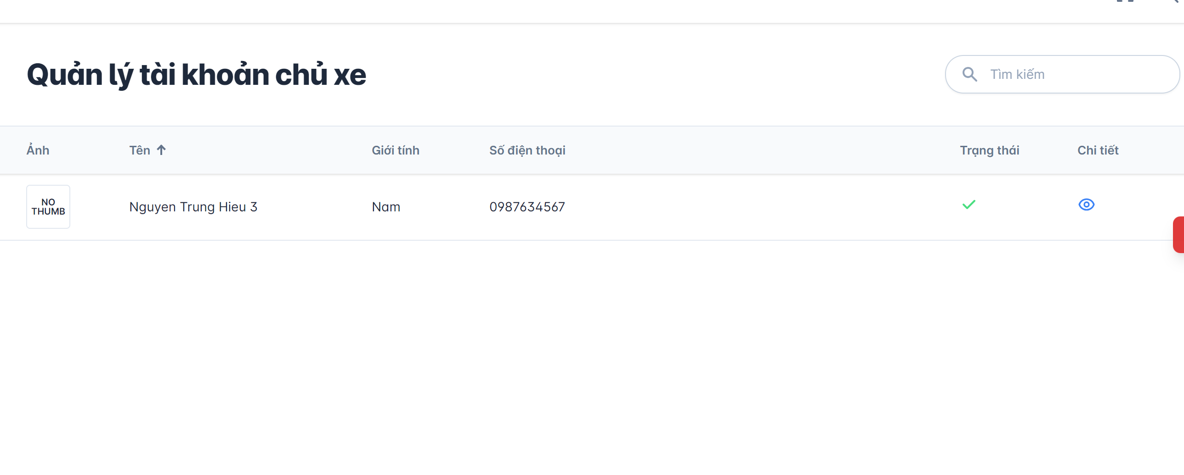
Vùng tìm kiếm

Button xem chi tiết

Vùng nội dung thông tin

 | *Mô tả chức năng:
 | - Xem danh sách tài khoản của chủ xe
 | - Trên hình có chức năng xem chi tiết

QLTKTX
Bacsic design |  | System | Cho thuê xe | Function | Admin quản lý tài khoản của các tài xế | Create by | PMT Anh | Date | Create | 2022-01-10 | Acceptor
 |  | Process.name | QL TK tài xế |  |  |  |  |  | Update | 2023-01-10

 | *Hình ảnh giao diện
nút thêm
Vùng tìm kiếm
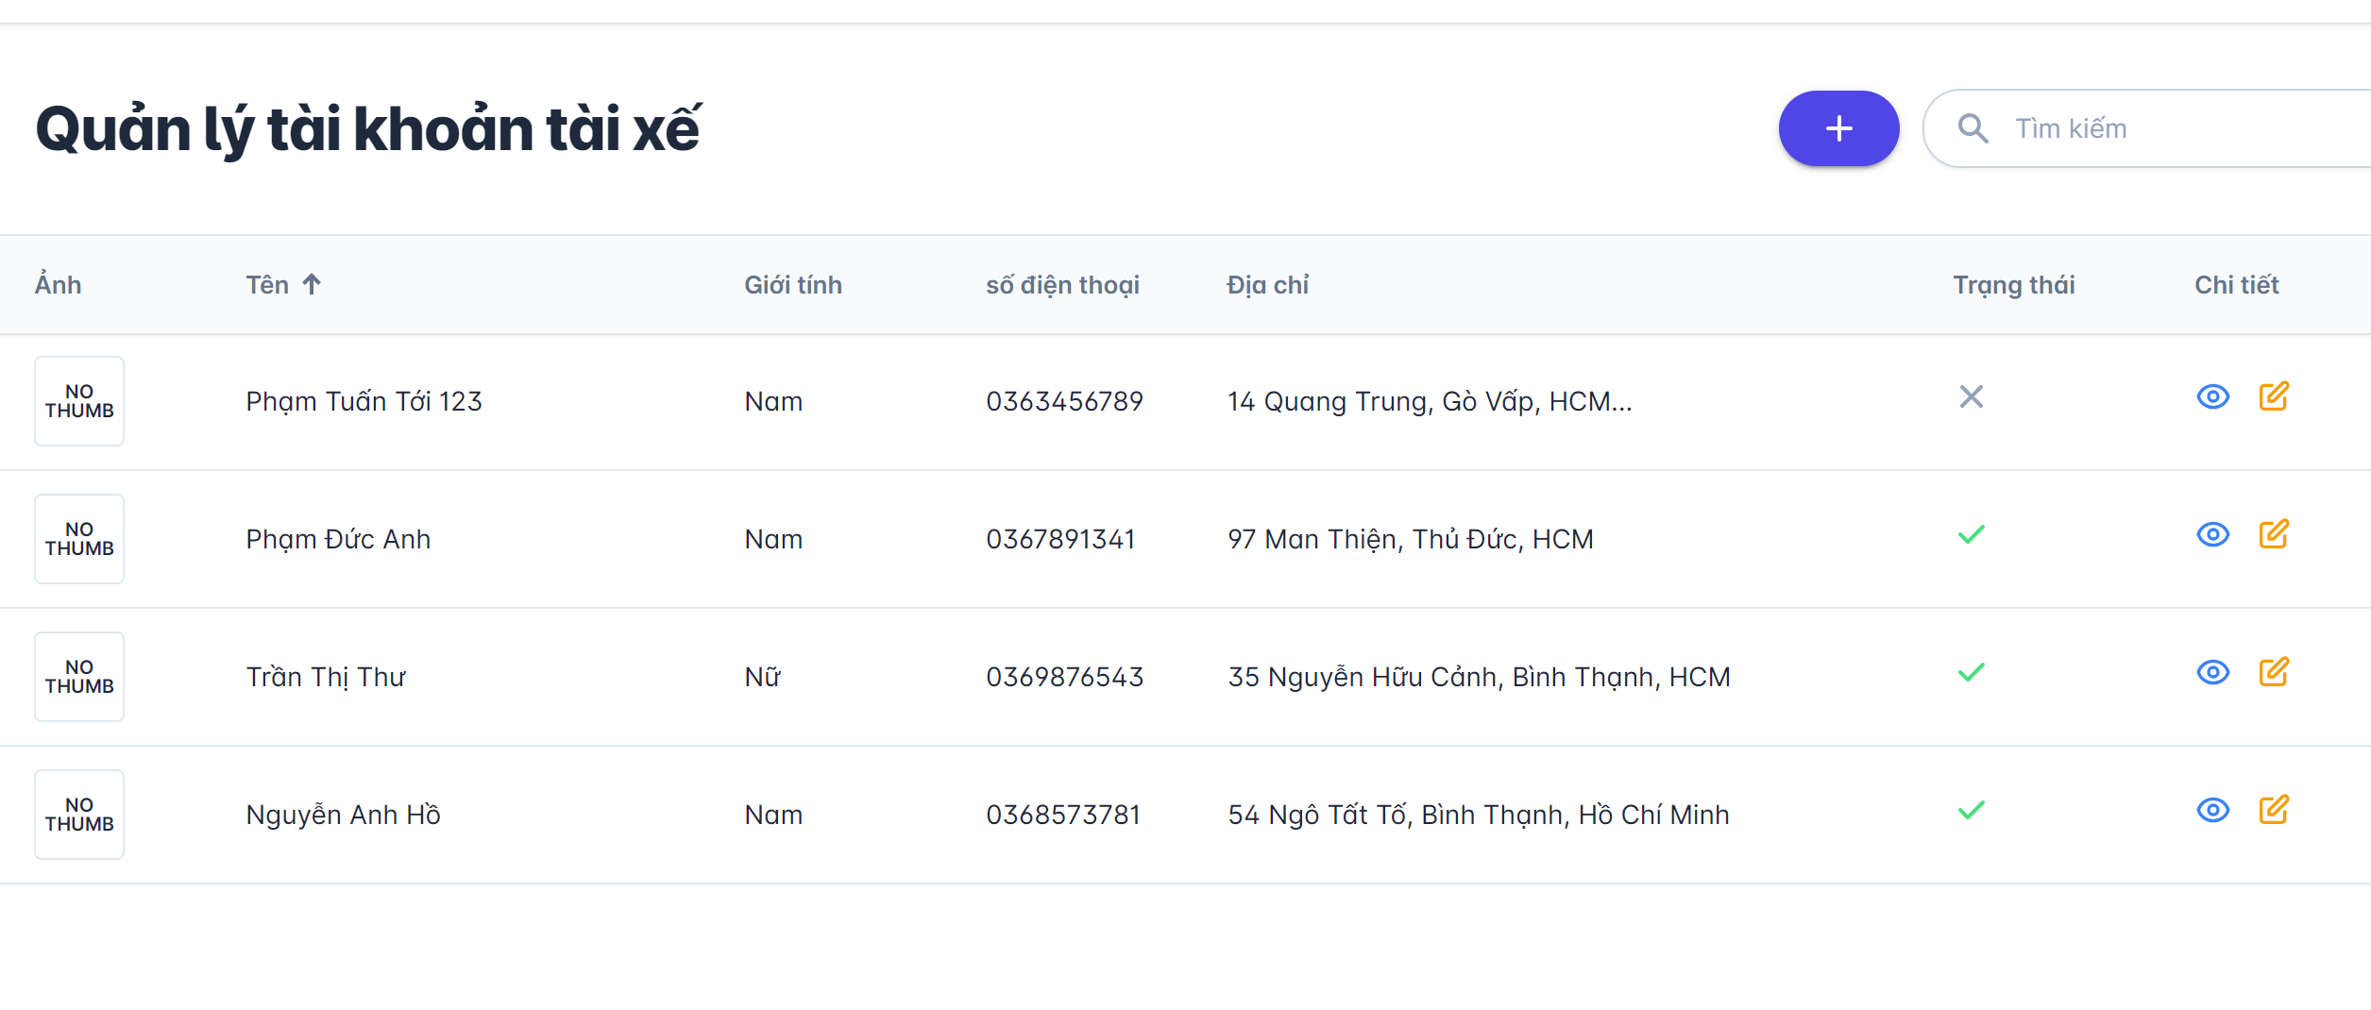

Button xem

Button chỉnh sửa

Vùng nội dung thông tin

 | *Mô tả chức năng:
 | - Quản lý tài khoản tài xế
 | - Trên hình có các chức nắng: thêm, xoá, sửa, tìm kiếm

QLTKKH
Bacsic design |  | System | Cho thuê xe | Function | Admin quản lý tài khoản của khách hàng | Create by | PMT Anh | Date | Create | 2022-01-10 | Acceptor
 |  | Process.name | QL TK KH |  |  |  |  |  | Update | 2023-01-10

Vùng tìm kiếm
 | *Hình ảnh giao diện
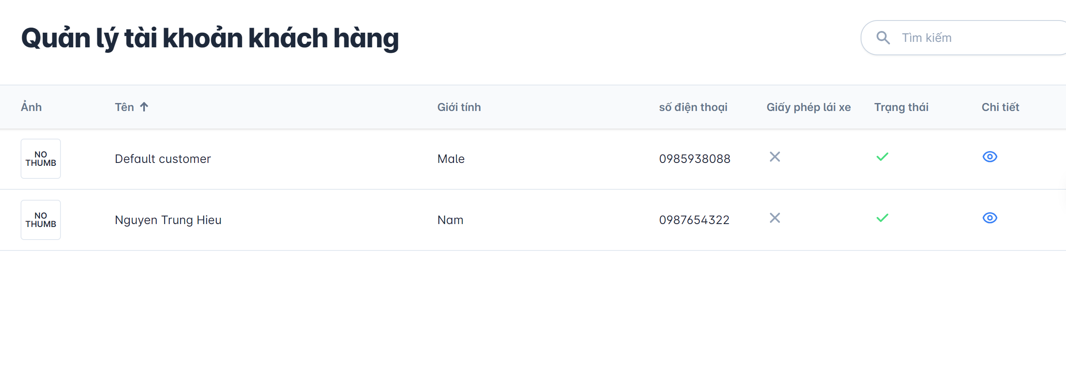

Button xem

Vùng nội dung thông tin

 | *Mô tả chức năng:
 | - Quản lý tài khoản khách hàng
 | - Chức năng xem

QLKM
Bacsic design |  | System | Cho thuê xe | Function | Amin quản lý các chương trình khuyến mãi | Create by | PMT Anh | Date | Create | 2022-01-10 | Acceptor
 |  | Process.name | QL khuyến mãi |  |  |  |  |  | Update | 2023-01-10

nút thêm
 | *hình ảnh giao diện
Vùng tìm kiếm
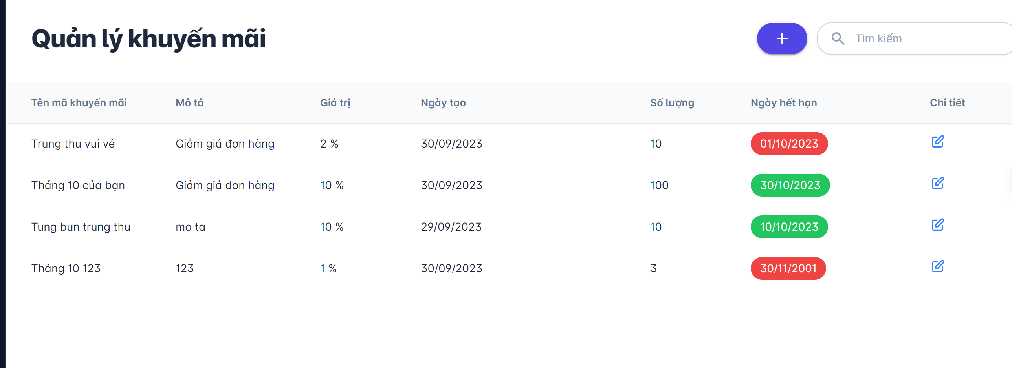

Button chỉnh sửa
Vùng nội dung thông tin

 | *Mô tả chức năng:
 | - Quản lý các chương trình khuyến mãi
 | - Các chức năng: Thêm, xoá, sửa

